M24中国
 |  |  | M24中国主题，单线rewind玩法
特效类别 | 特效描述 | 特效名 | 制作人馨媚 | 盛富确认完整度与质量 | 策划确认特效完整度与质量
卷轴特效
中国主题主要特性是突出过年喜庆，所以特效也要体现这种气氛（特效的光可能以红色和黄色为主比较好）
机台待机时特效 | 待机时滚轮的竖直两侧流光循环流动的效果 | 无
机台转动时特效 | 转动时滚轮竖直两侧灯光静止保持高亮的效果 | FX_M24_Spin_ReelLight
 | 转动结束时滚轮竖直两侧灯光保持高亮淡出的效果 | FX_M24_Spin_ReelLightEnd
 | 普通转动时卷轴竖直两侧中一侧的特效
 | 转动时滚轮转到Super Symbol时，卷轴框上的闪烁效果 | FX_M24_Spin_SuperSymbol_ReelLight
 | 第三滚轮上大肆宣扬的效果 | FX_M24_Hype_FrameLight
结算时特效 | 中LowWin时卷轴四周边框上的闪烁效果 | FX_M24_LowWin_FrameLight
 | 中HighWin时卷轴四周边框上的闪烁效果 | FX_M24_HighWin_FrameLight
特殊玩法卷轴特效 | Freespin时滚轮上的效果
背景特效 | 待机时背景的效果
 | 普通转动时背景的效果
 | Rewind时背景的效果 | FX_M24_Rewind_ReelLight | Rewind时候，卷轴发光
 | “Rewind”弹出特效 | 之前好像和卷轴特效做在一起了 | 撒花或者鞭炮效果

symbol特效
Wildx5 | 3D动画效果 | FX_M24_Win_Wildx5_3D
Wildx3 | 3D动画效果 | FX_M24_Win_Wildx3_3D
Wildx2 | 3D动画效果 | FX_M24_Win_Wildx2_3D
Wild_Left |  | FX_M24_Win_Wild_Left_HighLight
Wild_Right |  | FX_M24_Win_Wild_Right_HighLight
High7 | 高亮特效 | FX_M24_Win_High7_HighLight
Mid7 | 高亮特效
Low7 | 高亮特效
7Bar | 高亮特效 | FX_M24_Win_7Bar_HighLight
TripleBar | 高亮特效 | FX_M24_Win_Bar1_HighLight
DoubleBar | 高亮特效 | FX_M24_Win_Bar2_HighLight
SingleBar | 高亮特效 | FX_M24_Win_Bar3_HighLight

特效类别 | 特效描述 | 特效名 | 制作人邱勇 | 盛富确认完整度与质量 | 策划确认特效完整度与质量
大厅机台特效 | 大厅机台特效 | mapmachine_m24

M34天使
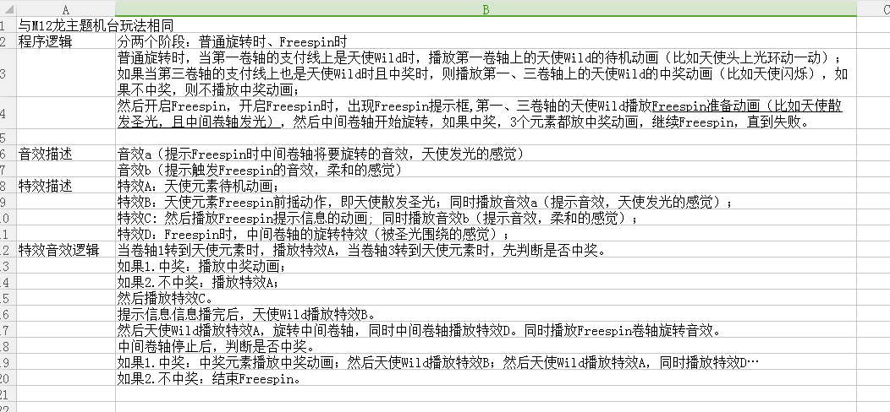
 |  |  | M34天使与魔鬼主题，单线Freespin until lose。
特效类别 | 特效描述 | 特效名 | 制作人馨媚 | 盛富确认完整度与质量 | 策划确认特效完整度与质量
卷轴特效
机台待机时特效 | 待机时滚轮的竖直两侧流光循环流动的效果 | 无
机台转动时特效 | 转动时滚轮竖直两侧灯光静止保持高亮的效果 | FX_M34_Spin_ReelLight
 | 转动结束时滚轮竖直两侧灯光保持高亮淡出的效果 | FX_M34_Spin_ReelLightEnd
 | 普通转动时卷轴竖直两侧中一侧的特效
 | 转动时滚轮转到Super Symbol时，卷轴框上的闪烁效果 | FX_M34_Spin_SuperSymbol_ReelLight
 | 第三滚轮上大肆宣扬的效果 | FX_M34_Hype_FrameLight
结算时特效 | 中LowWin时卷轴四周边框上的闪烁效果 | FX_M34_LowWin_FrameLight
 | 中HighWin时卷轴四周边框上的闪烁效果 | FX_M34_HighWin_FrameLight
特殊玩法卷轴特效 | Freespin时滚轮上的效果 | FX_M34_freespin | 一道圣光划过，提示框出现
背景特效 | 待机时背景的效果
 | 普通转动时背景的效果
 | Freespin时背景的效果 | FX_M34_Freespin_FrameLight | 中间卷轴发光

symbol特效
Wildx1 | 3D动画效果 | FX_M34_Win_Wildx1_3D | 宝箱
Wildx2 | 3D动画效果 | FX_M34_Win_Wildx2_3D | 宝箱
Wildx3 | 3D动画效果 | FX_M34_Win_Wildx3_3D | 宝箱
Wild1 |  | FX_M34_Win_Wild1_HighLight | 天使
Wild2 |  | FX_M34_Win_Wild2_HighLight | 恶魔
High7 | 高亮特效 | FX_M34_Win_High7_HighLight
Mid7 | 高亮特效 | FX_M34_Win_Mid7_HighLight
Low7 | 高亮特效 | FX_M34_Win_Low7_HighLight
7Bar | 高亮特效 | FX_M34_Win_7Bar_HighLight
TripleBar | 高亮特效 | FX_M34_Win_Bar1_HighLight
DoubleBar | 高亮特效 | FX_M34_Win_Bar2_HighLight
SingleBar | 高亮特效 | FX_M34_Win_Bar3_HighLight

特效类别 | 特效描述 | 特效名 | 制作人邱勇 | 盛富确认完整度与质量 | 策划确认特效完整度与质量
大厅机台特效 | 大厅机台特效 | mapmachine_m34 |  |  | 已确认

